Battalions
 |  |  |  |  |  | 300 | 450 |  |  |  | 500 | 15

 |  |  |  |  |  | 5년동안
 |  |  |  |  | 한국 |  |  |  |  |  | 미국
 |  |  |  |  | 보병장비 | 60000 |  | 150 | 10 |  | 600000
 |  |  |  |  | 차량 | 54000 |  |  |  |  | 500000
 |  |  |  |  | 지원장비 | 12000 |  |  |  |  | 150000
 |  |  |  |  | 전차 | 1000 |  |  |  |  | 10000
 |  |  |  |  | 장갑차 | 500 |  |  |  |  | 10000
 |  |  |  |  | 포... | 6000 |  |  |  |  | 10000 | 2000
 |  |  |  |  | 전투기 | 180 |  |  |  |  | 950 |  |  |  | 전투기 : 전폭기 : 전략폭 |  | 100 | 50 | 10
 |  |  |  |  | 전폭기 | 60 |  |  |  |  | 550 | 110
 |  |  |  |  | 경함정 | 10 |  | 15 |  |  | 0 |  |  |  | 경함정 : 중함정 : 대항모 |  | 4 | 2 | 1 | 시간
 | 총 | 존나싸긴한데.. |  |  | 중함정 | 1 |  | 15 |  |  | 13 |  |  |  |  |  |  |  | 1년
 |  |  |  |  | 항모 | 0 |  | 10 |  |  | 3 | 6
 | 차량장비 | 더럽게싸게 |  |  | 잠수함 | 5 |  | 15 |  |  | 25 | 10
 |  |  |  |  | 자주포 | 4800
 | 전차 | 싸게? |  |  |  |  |  |  | 40 | 120 | 120 | 120 | 120 | 105 | 90
 |  |  |  |  |  |  |  | 240 | 200 | 120 | 120 | 120 | 120 | 135 | 150
 | 경전차 | 더싸게? |  |  |  | 400 | 240 | 240 | 240 | 240 | 240 | 240 | 240 | 240 | 240
 |  |  |  |  |  |  |  | 160 | 160 | 160 | 170 | 180 | 210 | 240 | 265
 | 장갑차 | 경전수준?
 |  |  |  |  |  |  |  | 1 | 2 | 3 | 4 | 5 | 6 | 7 | 8 | 9 | 10
 | 상륙장갑 | 경전수준? |  |  |  |  |  |  |  |  | 80 |  | 5 | 5 | 5
 |  |  |  |  |  | 400 | 120 | 200 | 200 | 200 | 200 | 120 | 125 | 130 | 135
 | 견인포 |  |  |  |  |  |  | 200 | 200 | 200 | 200 | 280 | 280 | 280 | 280

 | 자주포 |  |  |  |  |  |  |  |  |  |  | 신자유주의~!
 |  |  |  |  |  |  |  | 40 | 45 | 45 | 50 | 60 | 70 | 80 | 90
 |  |  |  |  |  | 300 | 90 | 150 | 155 | 160 | 165 | 170 | 180 | 190 | 205
 |  |  |  | 160 |  |  |  | 150 | 155 | 160 | 165 | 170 | 180 | 190 | 205
 | 총 | 경전차 | 전차
 | 차량장비 | 장갑차 | 자주포 | 30
 | 견인포 | 자주대공 | 차량화로켓
 | 대전차
 | 대공 |  |  |  |  |  |  | 90 | 90 | 90 | 90 | 90
 | 지원장비 |  |  |  |  | 300 |  | 150 | 150 | 150 | 150 | 150
 |  |  |  |  |  |  |  | 150
무인기 | 공격기 | 전투기 | 함재전투기 | 전략폭격기
 |  | 다목적기 | 함재전폭기 |  |  |  |  | 10
 | 수송기 |  |  |  |  | 60 | 20 | 30
수헬 | 공헬 |  |  |  |  |  |  | 30

 | 경함정 | 표준함정 | 중함정 | 초중함정 | 대형항모
 |  | 경항모 |  | 표준항모
 | 재래잠 |  | 핵공잠 | 핵순잠

 |  | 보병장비1 | 2 | 3 | 4 | 5 | 6 |  | 차량장비1 | 2 | 3 | 4 | 5 |  | 지원장비 |  | 대전차포 | 대전차미사일 | 대공미사일 |  | 견인포1 | 2 | 3
Oil
Aluminum |  |  |  |  |  |  |  |  |  |  |  |  |  |  | 1 |  |  | 1 | 1
Rubber |  |  |  |  |  |  |  |  | 1 | 1 | 1 | 1 | 1
Tungsten |  |  |  |  |  |  |  |  |  |  |  |  |  |  |  |  | 1 | 1 | 1 |  | 1 | 1 | 1
Steel |  | 1 | 2 | 2 | 3 | 3 | 3 |  | 1 | 1 | 2 | 2 | 2 |  |  |  | 1 | 1 | 1 |  | 1 | 1 | 1
Chromium

 |  | 경전차1 | 2 | 3 | 4 | 5 | 6 |  | 장갑차1 | 2 | 3 | 4 | 5 | 6 |  | 상륙장갑차1 | 2 | 3 | 4 |  | 자주대공포1 | 2 | 3 | 4 | 자주대공미사일1 | 2 | 3 | 4
Oil |  | 1 | 1 | 1 | 1 | 1 | 1 |  | 1 | 1 | 1 | 1 | 1 | 1 |  | 1 | 1 | 1 | 1 |  | 1 | 1 | 1 | 1 | 1 | 1 | 1 | 1
Aluminum |  |  |  |  |  |  |  |  |  |  |  |  |  |  |  | 2 | 2 | 3 | 3 |  |  |  |  |  | 1 | 2 | 2 | 2
Rubber
Tungsten |  | 1 | 1 | 2 | 2 | 2 | 2 |  | 1 | 1 | 2 | 2 | 2 | 2 |  |  |  |  |  |  | 1 | 2 | 2 | 2
Steel |  | 2 | 2 | 3 | 3 | 4 | 4 |  | 2 | 2 | 3 | 3 | 4 | 4 |  | 2 | 3 | 3 | 4 |  | 2 | 3 | 3 | 4 | 2 | 3 | 3 | 4
Chromium

 |  | 전차1 | 2 | 3 | 4 | 5 | 6 |  | 자주포1 | 2 | 3 | 4 |  | 차량화로켓1 | 2 | 3 | 4
Oil |  | 1 | 1 | 1 | 2 | 2 | 2 |  | 1 | 1 | 2 | 2 |  | 1 | 1 | 2 | 2
Aluminum |  |  |  |  |  |  |  |  |  |  |  |  |  |  |  | 2 | 3
Rubber |  |  |  |  |  |  |  |  |  |  |  |  |  | 1 | 1
Tungsten |  | 2 | 2 | 2 | 3 | 3 | 3 |  | 3 | 3 | 4 | 5
Steel |  | 3 | 3 | 4 | 4 | 5 | 5 |  | 2 | 3 | 3 | 4 |  | 1 | 1 | 2 | 2
Chromium

 |  | 무인기1 | 2 | 3 |  | 공격기1 | 2 | 3 |  | 수송기1 | 2 | 3 |  | 전투기1 | 2 | 3 | 4 | 5 |  | 다목적1 | 2 | 3 | 4 | 5 | 전략폭1 | 2 | 3 | 4 | 5
Oil |  | 1 | 1 | 1 |  | 1 | 1 | 1 |  | 1 | 1 | 1 |  | 1 | 1 | 1 | 2 | 2 |  | 1 | 1 | 1 | 2 | 2 | 2 | 2 | 3 | 3 | 4
Aluminum |  |  | 1 | 2 |  | 1 | 2 | 2 |  |  |  |  |  | 1 | 1 | 2 | 2 | 3 |  |  |  |  |  |  | 2 | 3 | 3 | 4 | 4
Rubber |  | 1 | 1 | 1 |  |  |  |  |  | 1 | 1 | 2 |  |  |  |  |  |  |  | 2 | 3 | 3 | 4 | 5
Tungsten |  |  |  |  |  | 1 | 1 | 2
Steel |  | 1 |  |  |  |  |  |  |  | 1 | 1 | 1 |  | 1 | 2 | 2 | 2 | 3 |  | 1 | 2 | 2 | 2 | 3
Chromium |  |  |  |  |  |  |  |  |  |  |  |  |  |  |  |  |  |  |  |  |  |  |  |  | 2 | 2 | 3 | 3 | 4

 |  | 수헬 |  | 공헬
Oil |  | 1 |  | 2
Aluminum |  |  |  | 2
Rubber |  | 2
Tungsten
Steel |  | 2 |  | 3
Chromium

 |  | 경함포1 | 2 | 3 | 4 |  | 중함포1 | 2 | 3 | 4 |  | vls1 | 2 | 3 | 4 | 5 |  | Cruise vls1 | 2 | 3 | 4 | 5
Oil
Aluminum |  |  |  |  |  |  |  |  |  |  |  |  |  |  |  |  |  | 1 | 1 | 2 | 2 | 2
Rubber
Tungsten
Steel |  | 1 | 1 | 1 | 2 |  | 2 | 2 | 2 | 3 |  | 1 | 2 | 2 | 2 | 3 |  | 1 | 2 | 2 | 3 | 3
Chromium |  |  |  |  |  |  |  |  |  |  |  | 1 | 1 | 2 | 2 | 2 |  | 1 | 1 | 1 | 2 | 3

 |  | 어뢰 |  | tube cruise 1 | 2 | 3 | 4 | 5
Oil
Aluminum |  |  |  | 1 | 2 | 2 | 2 | 2
Rubber
Tungsten
Steel |  | 1 |  | 2 | 2 | 3 | 3 | 3
Chromium |  |  |  | 2 | 2 | 2 | 3 | 3

 | 보병무기 |  | 전차 | 장갑차 | 차량 | 상륙장갑차 |  | 포병 | 자주포 | 로켓포 | 대전차로켓 | 대전차미사일 | 대공미사일 | 자주대공포 | 자주대공미사 | 수송헬기
1 | 1940 |  | 1940 | 1940 | 1 |  |  | 1
2 | 1960 |  | 1960 | 1960 | 2 | 1 |  |  | 1 | 1 | 1 | 1 | 1 | 1 | 1 | 1
3 | 1980 |  | 1980 | 1980 | 3 |  |  | 2 | 2 | 2 |  | 2 | 2 | 2 | 2 | 2
4 | 1990 |  | 1990 | 1990 | 4 | 2 |  |  |  | 3 | 2 | 3 | 3 | 3 | 3
5 | 1995 |  | 1995 | 1995 | 5 | 3 |  | 3 | 3 | 4 | 3 | 4 | 4 | 4 | 4 | 3
6 | 2000 |  | 2000 | 2000 |  | 4 |  |  | 4 | 5 | 4 |  |  |  |  | 4
7 | 2005 |  | 2005 | 2005 |  | 5 |  |  | 5 | 6 | 5 | 5 | 5 | 5 | 5 | 5

 |  |  |  | 전투기 |  | 다목적 |  | 공격기 |  | 함재전투기 |  | 함재전폭기 |  | 무인기 |  | 공격헬기
1 | 1940
2 | 1960 |  | F4 |  |  | F5 | 1970 | A10 |  | F8 |  | F111 |  |  | 1970 | AH1
3 | 1980 |  | F15 |  |  | F16 |  | A10B |  | F14 |  | F18 |  |  |  | AH1D
4 | 1990 |  | F15D |  |  | F16D |  | A10C |  | F18 |  | F18 |  |  |  | AH64
5 | 1995 |  | F22 |  |  | F35 |  | A10D |  |  |  | F35 |  | RQ1 |  | AH64D
6 | 2000 |  | F22D |  |  | F35D |  | A20 |  |  |  | F35D |  | MQ1 |  | AH70
7 | 2005 |  | F56 |  |  | FA59 |  | A20D |  |  |  | F60 |  | MQ9 |  | AH70D

 |  |  |  | 수송기 |  | 전략폭격기 |  | 스텔스폭격기 |  | 정찰기 |  | 폭격기
1 | 1940 |  |  | C47 |  |  |  |  |  |  | 1950 | B47
2 | 1960 |  |  | C130 |  |  |  |  |  | U2 |  | B52
3 | 1980 |  |  | C5 |  | B1 |  | F117 |  | SR71
4 | 1990 |  |  | C17 |  | B1ADV |  | F117ADV
5 | 1995 |  |  | C17IMP |  |  |  | B2 |  | SR71C
6 | 2000 |  |  | C17ADV |  |  |  | B2ADV
7 | 2005 |  |  | C20 |  |  |  | B21 |  | SR72

 |  |  |  |  |  |  | 함포.. |  |  | 어뢰..
 |  |  |  |  |  |  | 대공포.. |  |  | 튜브순항미
 |  |  |  |  |  |  | ciws |  |  | 수직순항미
 |  |  |  |  |  |  | 대공미사일 |  |  | 기뢰..
 |  |  |  |  |  |  | 대함미사일 |  |  | 소나..
 |  |  |  |  |  |  | 대함순항미 |  |  | 방음타일..
 |  |  |  |  |  |  | 어뢰.. |  |  | 엔진
 | 어뢰 |  |  |  |  |  | 기뢰.. |  |  | 사통
 | 대공미사일 |  |  |  |  |  | 소나..
 |  |  |  |  |  |  | 폭뢰..

 |  |  |  |  |  |  | 레이더.. | 대공/대수상
 |  |  |  |  |  |  | 이지스시스템
 |  |  |  |  |  |  | 격벽..
 |  |  |  |  |  |  | 사통..
 |  |  |  |  |  |  | 엔진..
 |  |  |  |  |  |  | 대잡헬기..

 | 프리깃

 | 구축함 |  |  |  |  |  |  |  |  |  |  |  | 어뢰 | 스크린돌파확률

 |  |  |  |  |  |  |  | 대잠 | 종이장갑 | 피돼지
 |  |  |  |  |  |  |  | 2500 | 4000 | 10000 |  | 콘보이사냥 | 스나이퍼
 | 순양함 |  | ~10000 | 10000 | 10000~25000 | 25000~ |  | 대잠헬기
 |  |  | DD | CL | CA | BB |  | 10 | 50 | 100 |  | SS | SSN
 |  |  | 경함정 | 중형함정 | 중함정 | 초중함정 |  | 경항모 | 항모 | 대형항모 |  | 잠수함 | 원자력잠수함
1 | 1940 |  | 1 | 1 | 1 | 1 |  | 1 | 아크로열 | 에식스 |  | 1
2 | 1960 |  | 2 | 2 | 2 |  |  | 이오지마 | 2 | 엔터프라이즈 |  | 2 | 1
3 | 1980 |  | 3 | 3 | 3 | 2 |  | 타라와 | 3 | 니미츠 |  | 3 | 2
4 | 1990 |  | 4 | 4 | 4 |  |  | 와스프 | 샤를드골 | 4 |  | 4 | 3
5 | 1995 |  | 5 | 5 | 5 |  |  | 5 | 5 | 5 |  | 5 | 4
6 | 2000 |  | 6 | 6 | 6 |  |  | 아메리카 | 퀸엘 | 제럴드r포드 |  | 6 | 5
7 | 2005 |  | 7 | 7 | 7 |  |  | 7 | 7 | 7 |  | 7 | 6

 |  | VLS | 0~12 | 24~96 | 48~192 | 96~384
 |  |  | 6 | 24 | 48 | 48
 |  |  | 2slot | 4slot | 4slot | 8slot

 |  | CML | 0~4 | 0~8 | 0~16 | 0~32
 |  |  | 4 | 4 | 4 | 4 |  | 잠 | 프 | 구 | 순 | 항 | 원잠
 |  |  | 1slot | 2slot | 4slot | 8slot
 |  | 중순항대함 | 0 | 0 | 0~16 | 0~32
 |  |  |  |  | 4 | 4

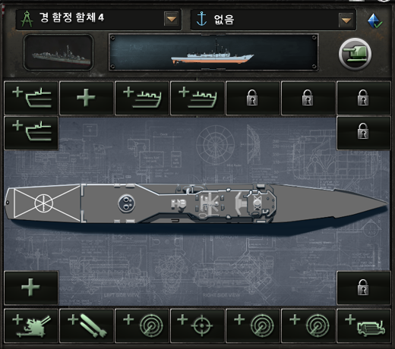
 |  |  |  |  |  |  |  | a1 | a2 | a3 | a4 | a5 | a6 | a7
경함정함체 |  |  |  |  |  |  |  | b1 | b2 |  |  |  | b3 | b4

 |  |  |  |  |  |  |  | c1 | c2 |  |  |  | c3 | c4
 |  |  |  |  |  |  |  | d1 | d2 | d3 | d4 | d5 | d6 | d7

 |  |  |  |  |  |  |  | VLS | 대공/어뢰 | CML |  |  | 대공/어뢰 | VLS

 |  |  |  |  |  |  |  | 대잠헬기 | 기뢰/소해 |  |  |  | 기뢰/소해 | 폭뢰
 |  |  |  |  |  |  |  | 예인소나 | 소나 | 사통 | 대수상레이더 | 대공레이더 | 격벽 | 엔진

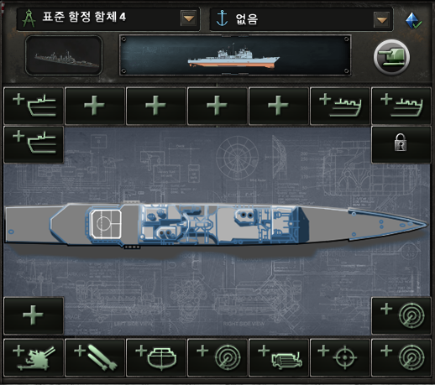
중형함정함체 |  |  |  |  |  |  |  | a1 | a2 | a3 | a4 | a5 | a6 | a7
 |  |  |  |  |  |  |  | b1 | b2 |  |  |  | b3 | b4

 |  |  |  |  |  |  |  | c1 | c2 |  |  |  | c3 | c4
 |  |  |  |  |  |  |  | d1 | d2 | d3 | d4 | d5 | d6 | d7

 |  |  |  |  |  |  |  | VLS/주포 | VLS/주포 | CML | CML | 대공/어뢰 | VLS/주포 | VLS/주포
 |  |  |  |  |  |  |  | 대공/어뢰 |  |  |  |  |  | 대공/어뢰

 |  |  |  |  |  |  |  | 대잠헬기 | 기뢰/소해 |  |  |  | 기뢰/소해 | 폭뢰
 |  |  |  |  |  |  |  | 예인소나 | 소나 | 사통 | 대수상레이더 | 대공레이더 | 격벽 | 엔진

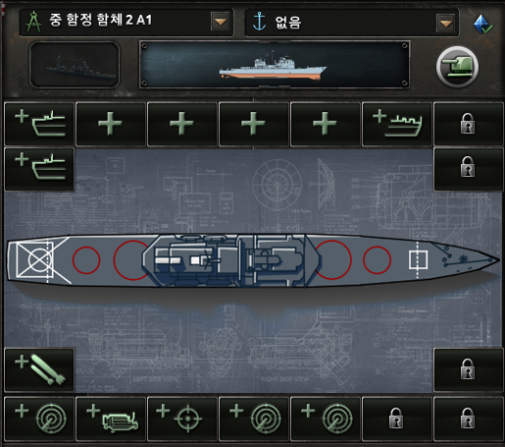
중함정함체 |  |  |  |  |  |  |  | a1 | a2 | a3 | a4 | a5 | a6 | a7
 |  |  |  |  |  |  |  | b1 | b2 |  |  |  | b3 | b4

 |  |  |  |  |  |  |  | c1 | c2 |  |  |  | c3 | c4
 |  |  |  |  |  |  |  | d1 | d2 | d3 | d4 | d5 | d6 | d7

 |  |  |  |  |  |  |  | VLS/주포 | VLS/주포 | CML/HCML | CML/HCML | CML/HCML | CML/HCML/VLS | VLS/주포
 |  |  |  |  |  |  |  | 대공/어뢰 | 대공/어뢰 |  |  |  | 대공/어뢰 | 대공/어뢰

 |  |  |  |  |  |  |  | 대잠헬기 | 기뢰/소해 |  |  |  | 기뢰/소해 | 폭뢰
 |  |  |  |  |  |  |  | 예인소나 | 소나 | 사통 | 대수상레이더 | 대공레이더 | 격벽 | 엔진

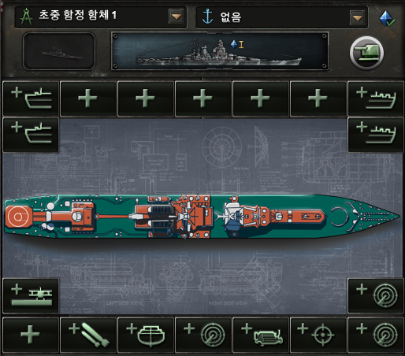
초중함정함체 |  |  |  |  |  |  |  | a1 | a2 | a3 | a4 | a5 | a6 | a7
 |  |  |  |  |  |  |  | b1 | b2 |  |  |  | b3 | b4

 |  |  |  |  |  |  |  | c1 | c2 |  |  |  | c3 | c4
 |  |  |  |  |  |  |  | d1 | d2 | d3 | d4 | d5 | d6 | d7

 |  |  |  |  |  |  |  | VLS/주포 | VLS/주포/CML/HCML | CML/HCML | CML/HCML | CML/HCML | VLS/주포/CML/HCML | VLS/주포/CML/HCML
 |  |  |  |  |  |  |  | VLS/주포 | VLS/주포 |  |  |  | VLS/주포/CML/HCML | VLS/주포/CML/HCML

 |  |  |  |  |  |  |  | 대잠헬기 | 기뢰/소해 |  |  |  | 기뢰/소해 | 폭뢰
 |  |  |  |  |  |  |  | 예인소나 | 소나 | 사통 | 대수상레이더 | 대공레이더 | 격벽 | 엔진

 |  |  |  |  |  |  |  |  | 대공/어뢰 |  |  |  | 대공/어뢰 | 대공/어뢰
 |  |  |  |  |  |  |  | 대공/어뢰 | 대공/어뢰

 |  |  | 대잠 |  |  | 종이장갑 |  |  | 피돼지

 |  |  | 강습상륙함 |  |  | 항공모함 |  |  | 대형항공모함
1 | 1940 |  | 1 | 10 |  | 아크로열 | 40 |  | 에식스 | 70
2 | 1960 |  | 이오지마 | 10 |  | 2 | 40 |  | 엔터프라이즈 | 80
3 | 1980 |  | 타라와 | 10 |  | 3 | 40 |  | 니미츠 | 90
4 | 1990 |  | 와스프 | 10 |  | 샤를드골 | 45 |  | 4 | 90
5 | 2000 |  | 5 | 10 |  | 5 | 45 |  | 5 | 90
6 | 2010 |  | 아메리카 | 15 |  | 퀸엘리자베스 | 50 |  | 제럴드포드 | 90
7 | 2020 |  | 7 | 15 |  | 7 | 50 |  | 7 | 100

 |  |  | 2500 |  |  | 4000 |  |  | 10000

3 | 함포.. |  | 부무장공격

1 | ciws |  | 방어
1 | 대공미사일 |  | 대공
 | 대함미사일
 | 대함순항미
1 | 어뢰..
 | 기뢰..
1 | 소나..
1 | 폭뢰..

2 | 대공레이더
2 | 대함레이더
1 | 이지스시스템
2 | 격벽.. |  | 내구성
1 | 사통.. |  | 공격
6 | 엔진..
1 | 대잡헬기..

 | 어뢰.. |  | 스크린돌파
 | 튜브순항미 |  | ..
 | 수직순항미 |  | ..
 | 기뢰..
2 | 소나..
2 | 방음타일.. |  | 대잠가시성
2 | 엔진 |  | 작전거리 | 최대속도
1 | 사통 |  | 공격

